3. Tabela de simulação
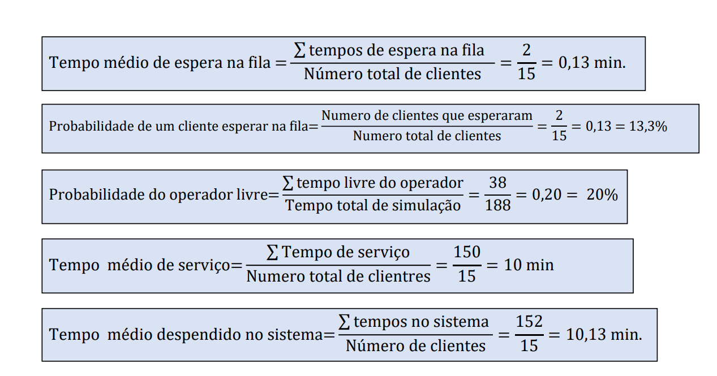
Caminhão | Carga |  |  |  |  |  |  | Balança |  |  |  |  |  |  |  | Carga |  |  | Balança
 | TEC | T | Tempo de serviço | Fila | Tempo saída | Tempo livre operador | Tempo no processo carga | TEC | T | Tempo de serviço | Fila | Tempo saída | Tempo livre operador | Tempo no processo balança |  | Tempo de ocupação do operador de carga | Tempo médio de fila da carga | Probabilidade de um caminhão esperar na fila da carga | Tempo médio de permanência no processo da balança | Tempo de ocupação do operador da balança
 |  | relógio | (horas) |  |  |  |  |  | relógio |  |  |  |  |  |  | 0,89 min | 0,32 min | 30% | 0,95 min | 0,76 min
1 | 1.55 | 1.55 | 2.20 | 0 | 3.75 | 1.55 | 2.20 | 3.75 | 3.75 | 1.00 | 0 | 4.75 | 3.75 | 1.00 | Ocupado (%) | 89.28 |  |  |  | 76.37 | Ocupado (%)
2 | 1.05 | 2.6 | 1.50 | 1.15 | 4.10 | 0 | 2.65 | 4.10 | 7.85 | 0.80 | 0 | 8.65 | 3.10 | 0.80 | tempo livre | 0,11 min |  |  |  | 0,24 min | tempo livre
3 | 0.55 | 3.15 | 1.60 | 0.95 | 4.75 | 0 | 2.55 | 4.75 | 12.60 | 0.60 | 0 | 13.20 | 3.95 | 0.60 | Livre (%) | 10.72 |  |  |  | 23.63 | Livre (%)
4 | 0.55 | 3.70 | 2.10 | 1.05 | 5.80 | 0 | 3.15 | 5.80 | 18.4 | 0.80 | 0 | 19.20 | 5.20 | 0.80
5 | 4.55 | 8.25 | 1.00 | 0 | 9.25 | 2.45 | 1.00 | 9.25 | 27.65 | 1.30 | 0 | 28.95 | 8.45 | 1.30
6 | 2.05 | 10.3 | 0.70 | 0 | 11.00 | 1.05 | 0.70 | 11.00 | 38.65 | 0.50 | 0 | 39.15 | 9.70 | 0.50
7 | 1.55 | 11.85 | 1,5 | 0 | 13.35 | 0.85 | 1.50 | 13.35 | 52.00 | 1,10 | 0 | 53.10 | 12.85 | 1,10
8 | 3.55 | 15.4 | 1.20 | 0 | 16.60 | 2.05 | 1.20 | 16.60 | 68.60 | 0.80 | 0 | 69.40 | 15.50 | 0.80
9 | 4.05 | 19.45 | 0.80 | 0 | 20.25 | 2.85 | 0.80 | 20.25 | 88.85 | 1.50 | 0 | 90.35 | 19.45 | 1.50
10 | 2.05 | 21.5 | 2.10 | 0 | 23.60 | 1.25 | 2.10 | 23.60 | 112.45 | 1.10 | 0 | 113.55 | 22.10 | 1.10
Total |  | 97.75 | 14.7 | 3.15 | 112.45 | 12.05 | 17.85 |  | 430.8 | 9.50 | 0 | 440.3 | 104.05 | 9.50
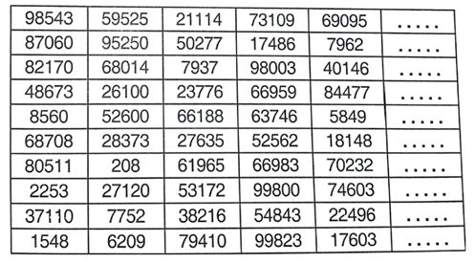
 | Para o TEC
 | 1 | 0.43 | 1.55
 | 2 | 0.25 | 1.05
 | 3 | 0.14 | 0.55
 | 4 | 0.09 | 0.55
 | 5 | 0.95 | 4.55
 | 6 | 0.6 | 2.05
 | 7 | 0.5 | 1.55
 | 8 | 0.77 | 3.55
 | 9 | 0.86 | 4.05
 | 10 | 0.62 | 2.05

O TEC do processo balança podem deixar de fora na resposta. Apenas permanece o tempo de chegada no relógio, acredito que com isso, as dúvidas estejam sanadas.

